GENERAL
 |  | SEGUIMIENTO AL PROGRAMA DE TRANSPARENCIA Y ETICA PUBLICA 2024 OFICINA DE CONTROL INTERNO IDIPRON

PRIMER SEGUIMIENTO - CORTE 30 ABRIL DE 2024

COMPONENTE | 1. Transparencia | 2. Rendición de cuentas | 3. Atención al Ciudadano | 4. Racionalización de trámites | 5. Datos abiertos | 6. Participación e Innovación | 7. Integridad y Etica Publica | 8. Gestión de Riesgos | 9. Prev Lavado de activos | TOTAL | Observaciones
ACTIVIDADES PROGRAMADAS I CUATRIMESTRE | 0 | 5 | 0 | 0 | 0 | 1 | 3 | 2 | 0 | 11 | El Programa presenta para el primer seguimiento un avance general del 8% correspondiente a 7 actividades cumplidas de 86 programadas para la vigencia. Se programaron 11 actividades que debían cumplirse durante el primer cuatrimestre, de las cuales 7 evidencian plena ejecución, lo cual equivale a un cumplimiento del 64%. * En el componente de rendición de cuentas la actividad 1.3 se considera incumplida por cuanto las evidencias aportadas no permiten concluir que la actividad haya sido suficiente ni efectivas para cumplir con el objetivo de la validación participativa de la estrategia con los diferentes grupos de interés. * En el componente de Participación e innovación la actividad 2.3. no presentan evidencias de ejecución. * En el componente de Gestión de riesgos la actividad 2.1. no presenta evidencias de ejecución y la actividad 4.2 solo aporta evidencias completas de revisión y ajuste a los mapas de riesgos para 7 de los 20 procesos vigentes. De 56 actividades programadas para iniciar durante el primer cuatrimestre, 26 no aportaron evidencia de ningún avance, lo cual equivale a un 48% de retraso. Se genera especial alerta para los componentes de racionalización de trámites y prevención de lavado de activos, en los cuales si bien las actividades tienen tiempo de ejecución superior al cuatrimestre, no se reporta avance en ninguna de sus actividades. Se incluye seguimiento a 20 actividades que si bien cuentan con plazo superior al cuatrimestre para su implementación se han aportado evidencias de su ejecución parcial. Para el componente de Gestión de Riesgo se sugiere fortalecer las actividades relacionadas con la consulta y divulgación pues en ellas solo se considera la presentación de resultados de seguimiento ante el CIGD, omitiendo la importancia del conocimiento de los mapas de riesgos de corrupción y sus seguimientos por parte de los diferentes grupos de interés y particularmente la ciudadanía, razón por la cual la Guía Estrategias para la construcción del P
ACTVIDADES CUMPLIDAS | 0 | 4 | 0 | 0 | 0 | 0 | 3 | 0 | 0 | 7
ACTIVIDADES VENCIDAS | 0 | 1 | 0 | 0 | 0 | 1 | 0 | 2 | 0 | 4
Avance por componente | 0% | 80% | 0% | 0% | 0% | 0% | 100% | 0% | 0%

 | AVANCE DE EJECUCIÓN PTEP 2024 - I SEGUIMIENTO |  |  |  |  |  |  |  |  | 8%

Actividades por zona de cumplimiento I seguimiento PTEP 2024
Zona baja (0-59%) | 79
Zona media (60 - 79%) | 0
Zona alta (80 - 100%) | 7
 |  |  |  |  |  |  |  | 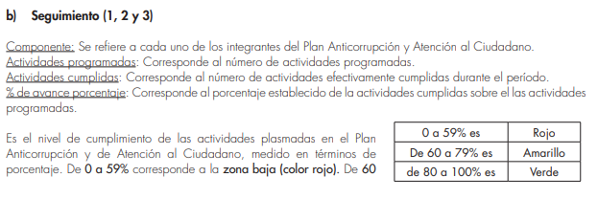
 | Zona de cumplimiento |  | # actividades
 | Zona baja (0-59%) |  | 79
 | Zona media (60 - 79%) |  | 0 |  |  |  |  | 1. Departamento Administrativo de la Función Publica. Guía Estrategias para la Construcción del Plan Anticorrupción y de Atención al Ciudadano - Versión 2. Pagina 47
 | Zona alta (80 - 100%) |  | 7

